Sheet1
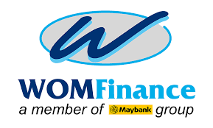
Berita Acara Cleansing (Pembersihan Data) Dokumen Release Scan Pada PC Sharing

(No Berita Acara)

Pada hari ini, |  | Tanggal |  | Bulan |  | Tahun
Kami yang bertanda tangan dibawah ini menyatakan bahwa telah melakukan Pembersihan Data (Cleansing) Scan Document pada Share PC yang terletak pada Centro : pada pukul:

Adapun data dokumen release/persyaratan dan bukti pengambilan BPKB yang dihapus adalah periode data yang sudah masuk 3 bulan yaitu dari bulan :........................s.d bulan………………

No | No Kontrak |  | Daftar Document yang dibersihkan (Cleansing) |  |  | Keterangan
1 | xxxxxxxxxxxx |  | DI,DK,DPPT, DKdn, DLp, DKs, Doc Release
2 | xxxxxxxxxxxx |  | DI,DK,DPPT, DKdn, DLp, DKs, Doc Release
3 | xxxxxxxxxxxx |  | DI,DK,DPPT, DKdn, DLp, DKs, Doc Release
4 | xxxxxxxxxxxx |  | DI,DK,DPPT, DKdn, DLp, DKs, Doc Release
5 | xxxxxxxxxxxx |  | DI,DK,DPPT, DKdn, DLp, DKs, Doc Release
6
7
8
9
10
11
12
13
14
15
16
17
18
* Tulis daftar dokumen yang telah dilakukan pembersihan

 | Nama | Jabatan |  | Approval Status | Tanggal Approval | Keterangan
 | Dibuat Oleh
 |  | Loandoc Staff
 | Diketahui oleh
 |  | Loandoc Head
 | Disetujui Oleh
 |  | Centro Manager

